BWS
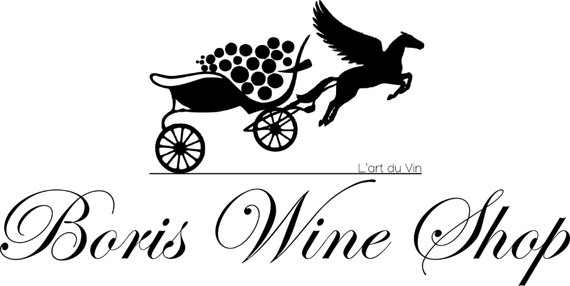
 |  |  |  |  | Décembre 2025

 |  |  |  |  | PRIX DE VENTE
Château | Appellation | Millésimes | Taille | Qté | HT €/bt | TTC € /bt

Blanc Sucrée

Klein Constantia Vin de Constance | Constancia Afrique du Sud | 2015 | 50 cl | 5 | 120 € | 144.00 €
Klein Constantia Vin de Constance | Constancia Afrique du Sud | 1998 | 50 cl | 1 | 150 € | 180.00 €
Klein Constantia Vin de Constance | Constancia Afrique du Sud | 2007 | 50 cl | 1 | 95 € | 114.00 €
Haut Bommes | Sauternes | 1950 | 75 cl | 1 | 75 € | 90.00 €

Bordeaux Rouge

BATAILLEY | Pauillac | 1977 | 75 cl | 5 | 50 € | 60.00 €
Clos de Bouard 'Le Cœur' Caroline Frey | Montagne-Saint-Emilion | 2020 | 75 cl | 6 | 250 € | 300.00 €
Château de Pez | Saint-Estèphe | 1983 | 75 cl | 7 | 25 € | 30.00 €
GRUAU LAROSE | Saint-Julien | 1991 | 75 cl | 2 | 70 € | 84.00 €
L'aurage | Castillon Côtes-de-Bordeaux | 2018 | 75 cl | 3 | 30 € | 36.00 €
PETIT VILLAGE | POMEROL | 1975 | 75 cl | 10 | 60 € | 72.00 €
PETIT VILLAGE | POMEROL | 1978 | 75 cl | 8 | 60 € | 72.00 €
PETIT VILLAGE | POMEROL | 1979 | 75 cl | 5 | 60 € | 72.00 €
PETIT VILLAGE | POMEROL | 1981 | 75 cl | 2 | 60 € | 72.00 €
Talbot | Saint-Julien | 1994 | 75 cl | 1 | 66 € | 79.20 €

Bourgogne Rouge

A-F Gros | Richebourg | 2019 | 75 cl | 1 | 690 € | 828.00 €
A-F Gros | Moulin-a-vent en Montperay | 2018 | 75 cl | 8 | 19 € | 22.80 €
A-F Gros | Chambolle-Musigny | 2018 | 75 cl | 3 | 70 € | 84.00 €
A-F Gros | Beaune 1er Cru Les Montrevenots | 2017 | 75 cl | 2 | 70 € | 84.00 €
Albert Sounit | Noblesse Mercurey | 2020 | 75 cl | 6 | 110 € | 132.00 €
Anne Gros | Chambolle-Musigny La Combe d'Orveau | 2020 | 75 cl | 5 | 140 € | 168.00 €
Anne Gros | Chambolle-Musigny La Combe d'Orveau | 2022 | 75 cl | 1 | 130 € | 156.00 €
Anne Gros | Bourgogne Pinot Noir | 2022 | 75 cl | 6 | 45 € | 54.00 €
Arlaud | Charmes-Chambertin Grand Cru | 2019 | 75 cl | 1 | 170 € | 204.00 €
Arnoux-Lachaux | Vosne-Romanee | 2017 | 75 cl | 1 | 370 € | 444.00 €
Arnoux-Lachaux | Vosne-Romanee | 2015 | 75 cl | 1 | 330 € | 396.00 €
Arnoux-Lachaux | Vosne-Romanee Les Suchots | 2016 | 75 cl | 1 | 900 € | 1,080.00 €
Arnoux-Lachaux cbu | Romanee-St-Vivant Grand Cru | 2016 | 75 cl | 1 | 1,950 € | 2,340.00 €
Arnoux-Lachaux cbu | Romanee-St-Vivant Grand Cru | 2017 | 75 cl | 1 | 2,900 € | 3,480.00 €
Arnoux-Lachaux | Echezeaux Les Rouges Grand Cru | 2014 | 75 cl | 1 | 485 € | 582.00 €
Arnoux-Lachaux | Echezeaux Les Rouges Grand Cru | 2016 | 75 cl | 1 | 770 € | 924.00 €
Arnoux-Lachaux | Echezeaux Les Rouges Grand Cru | 2017 | 75 cl | 1 | 850 € | 1,020.00 €
Arnoux-Lachaux | Latricières-Chambertin Grand Cru | 2014 | 75 cl | 1 | 390 € | 468.00 €
Arnoux-Lachaux | Clos de Vougeot Grand Cru | 2017 | 75 cl | 1 | 800 € | 960.00 €
Arnoux-Lachaux | Clos de Vougeot Grand Cru | 2014 | 75 cl | 1 | 490 € | 588.00 €
Arnoux-Lachaux | Bourgogne Pinot Fin | 2016 | 75 cl | 2 | 150 € | 180.00 €
Arnoux-Lachaux | Nuits-Saint-Georges Clos des Corvees Pagets 1er Cru | 2013 | 75 cl | 3 | 300 € | 360.00 €
Arnoux-Lachaux | Nuits-Saint-Georges Les Procés 1er Cru | 2016 | 75 cl | 5 | 450 € | 540.00 €
Armand Rousseau | Gevrey-Chambertin Les Cazetiers 1er Cru | 2015 | 75 cl | 1 | 780 € | 936.00 €
Arnaud Mortet | Gevrey-Chambertin Ma Cuvée | 2018 | 75 cl | 3 | 75 € | 90.00 €
Arnaud Mortet | Gevrey-Chambertin Cuvée de très VV | 2018 | 75 cl | 1 | 89 € | 106.80 €
Ballot-Millot | Beaune-Epenottes 1er Cru | 1989 | 75 cl | 5 | 40 € | 200.00 €
Ballot-Millot | Meursault Rouge | 1989 | 75 cl | 4 | 40 € | 160.00 €
Ballot-Millot | Meursault Rouge | 1987 | 75 cl | 1 | 35 € | 35.00 €
Bertrand Bachelet | Chassagne-Montrachet | 1986 | 75 cl | 8 | 40 € | 35.00 €
Bertrand Bachelet | Chassagne-Montrachet | 1981 | 75 cl | 4 | 40 € | 35.00 €
Bertrand Bachelet | Santenay | 1986 | 75 cl | 6 | 35 € | 35.00 €
Bertrand Bachelet | Pommard Les Chanlins | 1982 | 75 cl | 3 | 40 € | 35.00 €
Bertrand Bachelet | Côte de Beaune Village | 1981 | 75 cl | 6 | 25 € | 35.00 €
Bertrand Bachelet | Côte de Beaune Village | 1985 | 75 cl | 11 | 25 € | 35.00 €
Bertagna | Corton Les Grandes Lolières | 2014 | 150 cl | 6 | 195 € | 234.00 €
Bertagna | Clos-Saint-Denis | 2019 | 75 cl | 2 | 130 € | 156.00 €
Bruno Clair | Chambolle-Musigny Les Charmes | 2019 | 75 cl | 1 | 149 € | 178.80 €
Bruno Clair | Chambertin Clos de Bèze | 2016 | 75 cl | 1 | 390 € | 468.00 €
Bruno Clair | Chambertin Clos de Bèze | 2017 | 75 cl | 1 | 330 € | 396.00 €
Bruno Clavelier | Chambolle-Musigny La Combe d'Orveau | 2019 | 75 cl | 1 | 220 € | 264.00 €
Chanson | Aloxe-Corton | 1989 | 75 cl | 2 | 50 € | 100.00 €
Charles Van Canneyt | Corton Renardes | 2020 | 75 cl | 1 | 120 € | 144.00 €
Château de Charodon | Gevrey-Chambertin 1er Cru Les Cazetiers | 2020 | 75 cl | 2 | 198 € | 237.60 €
Château de Meursault | Pommard Clos des Epenots | 2006 | 75 cl | 1 | 70 € | 70.00 €
Claude Dugat | Gevrey-Chambertin La Marie | 2019 | 75 cl | 1 | 120 € | 144.00 €
Clavelier et Fils | Vosne-Romanée | 1986 | 75 cl | 1 | 150 € | 180.00 €
Coche-Dury | Volnay 1er Cru | 2012 | 75 cl | 1 | 280 € | 336.00 €
Coche-Dury | Volnay 1er Cru | 2011 | 75 cl | 1 | 280 € | 336.00 €
Coche-Dury | Bourgogne Pinot Noir | 2014 | 75 cl | 1 | 150 € | 180.00 €
Comtes-Lafon | Volnay Santenots-du-milieu | 2019 | 75 cl | 15 | 180 € | 216.00 €
Comtes-Lafon | Volnay Santenots-du-milieu | 2018 | 75 cl | 1 | 170 € | 204.00 €
Comtes-Lafon | Volnay Santenots-du-milieu | 2017 | 75 cl | 1 | 170 € | 204.00 €
Comtes-Lafon | Volnay Santenots-du-milieu | 2015 | 75 cl | 3 | 175 € | 210.00 €
Comtes-Lafon Magnum | Volnay Santenots-du-milieu | 2018 | 150 cl | 1 | 380 € | 456.00 €
De Montille | Volnay 1er Cru Taillepieds | 2019 | 75 cl | 2 | 104 € | 124.80 €
Denis Mortet | Gevrey-Chambertin 1er Cru Lavaux St Jacques | 2015 | 75cl | 1 | 395 € | 474.00 €
Denis Mortet | Clos de Vougeot | 2009 | 75 cl | 1 | 600 € | 720.00 €
Denis Mortet | Gevrey-Chambertin 1er Cru Les Champeaux | 1999 | 75 cl | 1 | 550 € | 660.00 €
Denis Mortet | Gevrey-Chambertin Vielles Vignes | 2012 | 75 cl | 2 | 150 € | 180.00 €
Denis Mortet Magnum | Gevrey-Chambertin 5 Terroirs | 2019 | 150 cl | 1 | 290 € | 348.00 €
Domaine Fourrier | Gevrey-Chambertin 1er Cru Clos Saint-Jacques Vielle Vigne | 2017 | 75 cl | 1 | 700 € | 840.00 €
Domaine Fourrier | Gevrey-Chambertin 1er Cru Clos Saint-Jacques Vielle Vigne | 2019 | 75 cl | 2 | 790 € | 948.00 €
Domaine Fourrier | Gevrey-Chambertin 1er Cru Cherbaudes Vielle Vigne | 2019 | 75 cl | 5 | 260 € | 312.00 €
...

